Sheet1
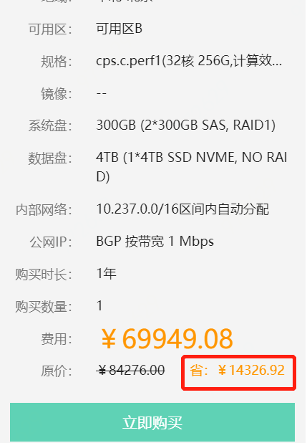
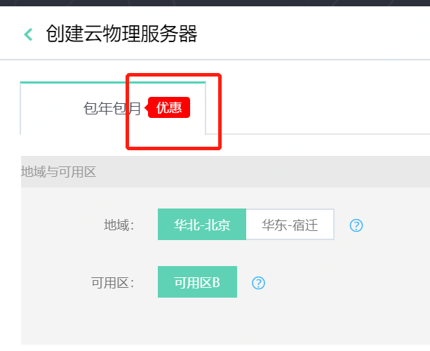
购买须知 | Purchase Notes
省 | Province
优惠 | Discount
确定 | OK
取消 | Cancel
云物理服务器帮助文档 | Help Documentation of Cloud Physical Server
请输入ID进行搜索 | Please enter ID to search
请输入名称进行搜索 | Please enter the name for search
点击提交工单 | Click to open ticket
至少选择一项应用程序 | Select one application at least
确认密码与密码不相同 | Confirmation password is inconsistent with password
请输入ID进行搜索 | Please enter ID to search
已过期 | Expired
释放 | Release
标准镜像 | Standard Image
标准镜像+应用 | Standard Image + Application
包年包月 | Monthly Package
基础网络 | Basic Network
计费方式 | Billing Method
编辑名称 | Edit Name
修改名称 | Modify Name
修改描述 | Modify Description
复制成功 | Copied
密码不符合要求 | Password does not comply with requirements
密码不一致 | Passwords are inconsistent
提示 | Notification
确认不购买公网IP | Confirm not to buy public IP
注意 | Note
如果不购买公网IP，您将不能从公网访问云物理服务器。公网IP不支持后期添加。 | If you do not buy public IP, you will not be able to access Cloud Physical Server from public IP. It does not support to add public IP later.
已阅读并同意 | Read and Agree

可用区： | Availability Zone:
规格： | Specification:
镜像： | Image:
系统盘： | System Disk:
数据盘： | Data Disk:
内部网络： | Private Network
公网IP： | Public IP:
购买时长： | Purchase Duration:
购买数量： | Purchase Count:
费用： | Cost:
原价： | Original Amount:
可用区B | Availability Zone B
cps.c.perf1(32核 256G,计算效… | cps.c.perf1 (32 cores, 256G, computing efficiency...
10.237.0.0/16区间内自动分配 | Automatically Allocate within the Section 10.237.0.0/16
BGP按带宽1Mbps | BGP by bandwidth of 1Mbps
1年 | 1 Year
省：¥14326.92 | Save: RMB 14,326.92
立即购买 | Buy Now
创建云物理服务器 | Create Cloud Physical Server
包年包月 | Monthly Package
优惠 | Discount
地域与可用区 | Region and Availability Zone
地域 | Region
可用区： | Availability Zone:
华北-北京 | cn-north-1
华东-宿迁 | cn-east-1
可用区B | Availability Zone B

